Formato pruebas
Item | SubItem | Diagnostico |  | Entrega 1 |  | Entrega 2 |  | Entrega 3
 |  | Realizó acción esperada | Notas | Realizó acción esperada | Notas | Realizó acción esperada | Notas | Realizó acción esperada | Notas
Login | Opción profesor
 | Ingresar usuario correcto/ contraseña incorrecta | no | dejo loggear(shared preferenfes) | Si |  | Si |  | Si
 | Ingresar usuario incorrecto/ contraseña correcta | no | dejo loggear(shared preferenfes) | Si |  | Si |  | Si
 | Ingresar usuario correcto/ contraseña correcta | si | dejo loggear | Si |  | Si |  | Si
 | Ingresar usuario incorrecto/ contraseña incorrecta | no | dejo loggear(shared preferenfes) | Si |  | Si |  | Si
 | Ingresar datos vacios | no | dejo loggear(shared preferenfes) | Si |  | Si |  | Si
 | Opción estudiante
 | Ingresar usuario correcto/ contraseña incorrecta | no | dejo loggear(shared preferenfes) | Si |  | Si |  | Si
 | Ingresar usuario incorrecto/ contraseña correcta | no | dejo loggear(shared preferenfes) | Si |  | Si |  | Si
 | Ingresar usuario correcto/ contraseña correcta | si | dejo loggear | Si |  | Si |  | Si
 | Ingresar usuario incorrecto/ contraseña incorrecta | no | dejo loggear(shared preferenfes) | Si |  | Si |  | Si
 | Ingresar datos vacios | no | dejo loggear(shared preferenfes) | Si |  | Si |  | Si
 | Total | 20% |  | 100% |  | 100% |  | 100%
Registrar | Registrar un usuario | Si | Falta expresión regular para nombres en mayusculas y minusculas
 | Revisar que este se subió a la base de datos | Si
 | Ingresar datos vacios | Si
 | Se consulta en la base de datos si hubo algun cambio | Si
 | Total | 100%
Lista de clases | Las clases se cargan al logearse? | si | Numero de estudiantes por grupo en el item de la lista
 | Se despliega tanto el drawer como el action bar | si
 | Total | 100%
Crear grupo | Ingresar grupo nuevo | si | mejorar navegación | si |  | si |  | si
 | Se consulta en la base de datos si el grupo se ingreso | Si |  | Si |  | Si |  | Si
 | Ingresar grupo con nombre existente | no | registros duplicados | Si | El usuario debe conocer los codigos de los otros grupos? | Si | El usuario debe conocer los codigos de los otros grupos? | Si | El usuario debe conocer los codigos de los otros grupos?
 | Se consulta en la base de datos si hubo algun cambio | si |  | si |  | si |  | si
 | Ingresar datos vacios | si |  | si |  | si |  | si
 | Se consulta en la base de datos si hubo algun cambio | si |  | si |  | si |  | si
 | Total | 83% |  | 100% |  | 100% |  | 100%
Añadir estudiante a grupo | Ingresar estudiante nuevo | Si
 | Se consulta en la base de datos si el estudiante se ingreso | no | Problema de asignación. revisar código de asignación de estudiante |  | Falta toast identificador |  | Falta toast identificador |  | Falta toast identificador
 | Total | 50% |  | 90% |  | 90% |  | 90%
Navegación | Boton atrás
 | Desde el fragmento inicial | Si | Se sale de la app (Pierde registro) | Si | Se sale de la app (Pierde registro) | Si | Se sale de la app (Pierde registro) | Si | Se sale de la app (Pierde registro)
 | Desde el fragmento grupo nuevo | No | Se sale de la app (Pierde registro) | No | Se sale de la app (Pierde registro) | No | Se sale de la app (Pierde registro) | No | Se sale de la app (Pierde registro)
 | Desde el fragmento agregar estudiante | No | Se sale de la app (Pierde registro) | No | Se sale de la app (Pierde registro) | No | Se sale de la app (Pierde registro) | No | Se sale de la app (Pierde registro)
 | Desde el fragmento de configuración | No | Se sale de la app (Pierde registro) | No | Se sale de la app (Pierde registro) | No | Se sale de la app (Pierde registro) | No | Se sale de la app (Pierde registro)
 | Total | 25% |  | 25% |  | 25% |  | 25% |  |  |  | Sabado
 | Entre Fragmentos |  |  |  |  |  |  |  |  |  |  | Karol | Burndown chart
 | Del fragmento inicial al de grupo nuevo | si |  |  |  |  |  |  |  |  |  |  | Diagramas con estándar UML
 | Del fragmento inicial al de agregar estudiante | si |  |  |  |  |  |  |  |  |  |  | Un borrador de como realizar la interpretación de prueba
 | Del fragmento inicial al de configuración | si |  |  |  |  |  |  |  |  |  | Julian | Excepciones de registro
 | Del fragmento del grupo nuevo al inicial | si |  |  |  |  |  |  |  |  |  |  | Boton retroceder
 | Del fragmento del grupo nuevo al de agregar estudiante | si |  |  |  |  |  |  |  |  |  | Joan | Hacer casos de prueba
 | Del fragmento del grupo nuevo al de configuración | si |  |  |  |  |  |  |  |  |  |  | Pantallazos todo
 | Del fragmento de agregar estudiante al inicial | si |  |  |  |  |  |  |  |  |  |  | Investigar servicio encargado de las consultas
 | Del fragmento de agregar estudiante al de grupo nuevo | si |  |  |  |  |  |  |  |  |  |  | Item App drawer notificacion
 | Del fragmento de agregar estudiante al de configuración | si
 | Del fragmento de configuración al inicial | si
 | Del fragmento de configuración al de grupo nuevo | si
 | Del fragmento de configuración al de agregar estudiante nuevo | si
 | Total | 100% |  | 100% |  | 100% |  | 100%
Notificaciones | Enviar notificación todos campos vacios | no |  | no |  | Si |  | Si
 | Enivar header vacio | no |  | no |  | Si |  | Si
 | Enivar codigo vacio | no |  | no |  | Si |  | Si
 | Enivar description vacio | no |  | no |  | Si |  | Si
 | Enviar notificación standar | no |  | no |  | Si |  | Si
 | Comprobar recibido maestro | no |  | no |  | Si |  | Si
 | Comprabar recibido estudiante | no |  | no |  | Si |  | Si
 | Total | 0% |  | 0% |  | 100% |  | 100%
 |  | Criticas | 37.5% | Criticas | 25% | Criticas | 25% | Criticas | 12.5%
 |  | En progreso | 25.0% | En progreso | 0% | En progreso | 0% | En progreso | 0%
 |  | Culminadas | 37.5% | Culminadas | 75% | Culminadas | 75% | Culminadas | 87.5%
Entrega 0
Entrega 1
Entrega 2
Entrega 3

 |  |  | Entrega 0 | Entrega 1 | Entrega 2 | Entrega 3 |  | Entrega 0 | Entrega 1 | Entrega 2 | Entrega 3
 |  | Culminadas | 37.5% | 75% | 75% | 87.5% | Tareas Criticas | 37.5% | 25% | 25% | 12.5%

Tareas Culminadas

 |  |  |  |  |  | Entrega 0 | Entrega 1 | Entrega 2 | Entrega 3
 |  |  |  |  | Culminadas | 37.5% | 75% | 75% | 87.5%
 |  |  |  |  | Pendientes | 62.5% | 25% | 25% | 12.5%

Comparativo pendientes/cumplidas

Captura de pantallas
Entrega 1
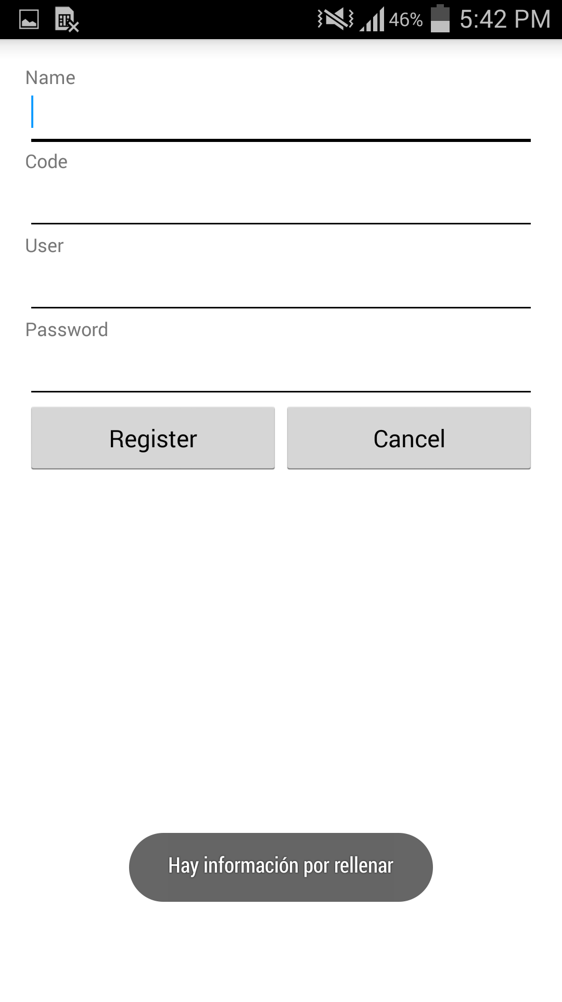
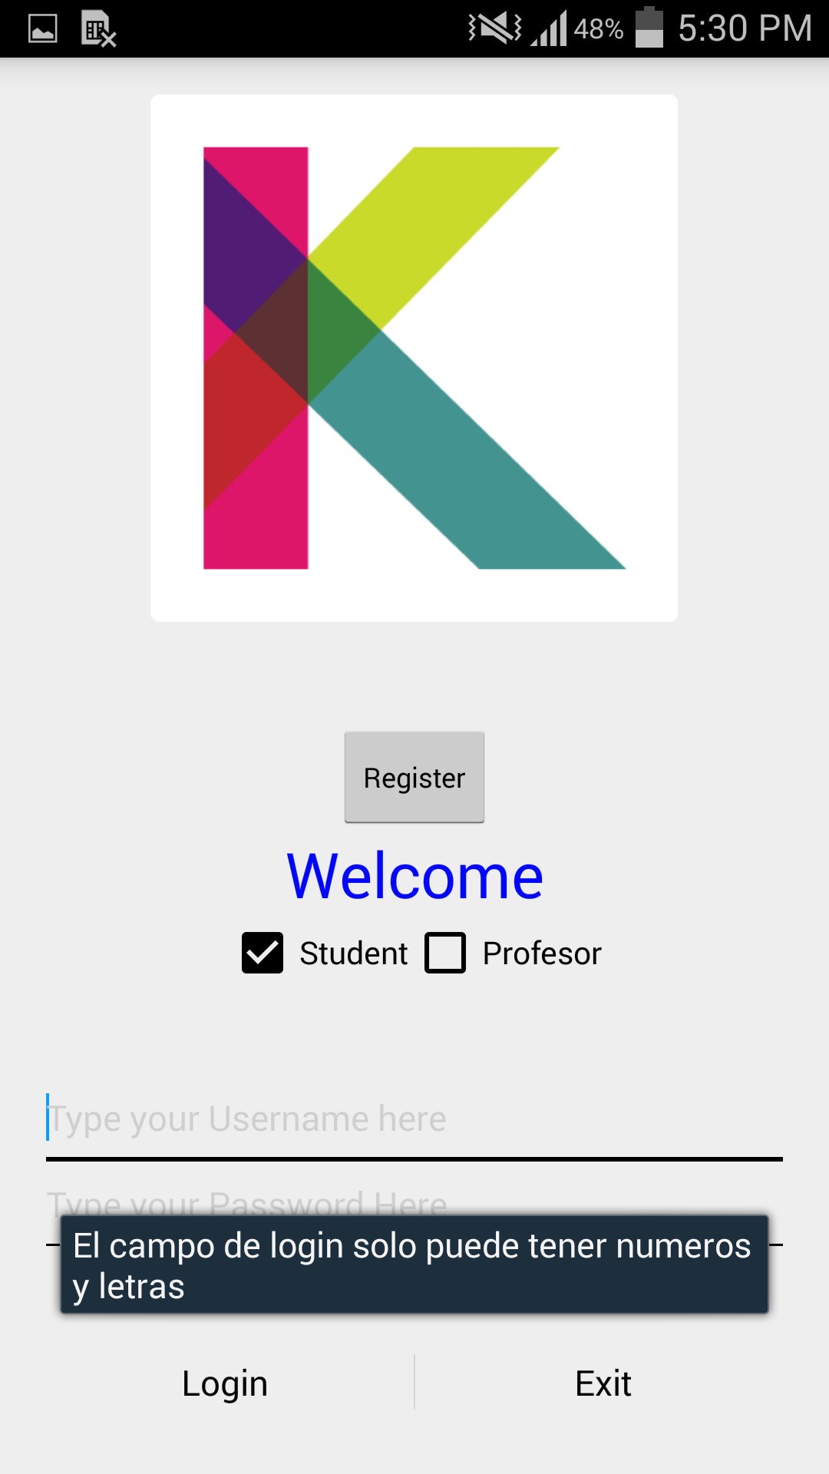
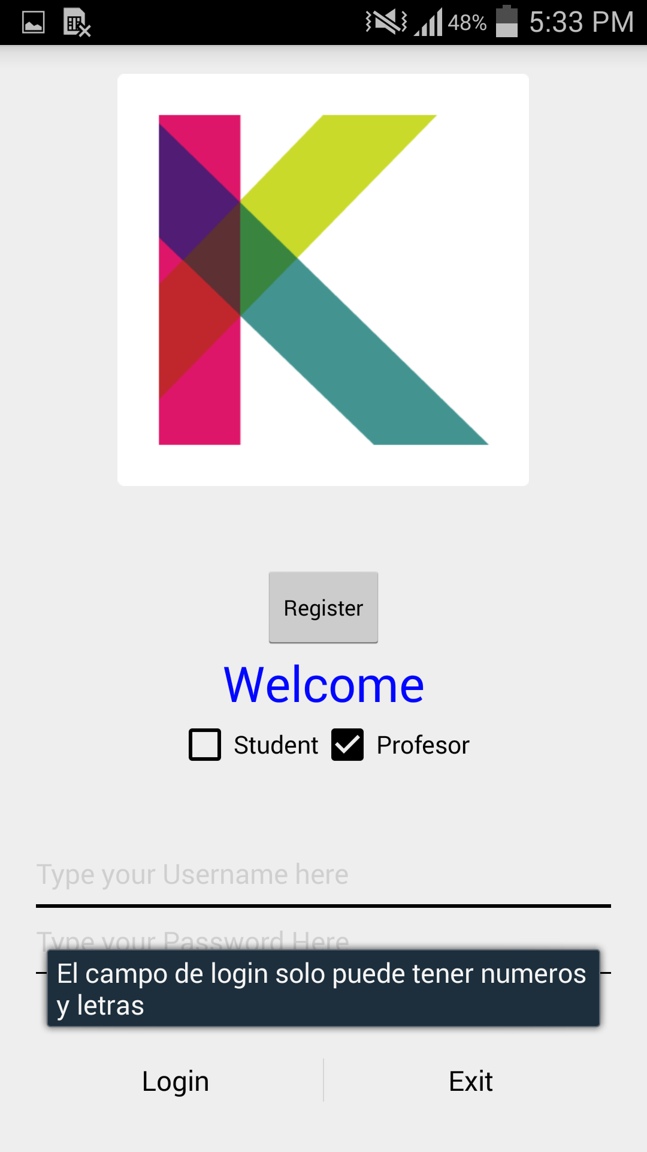

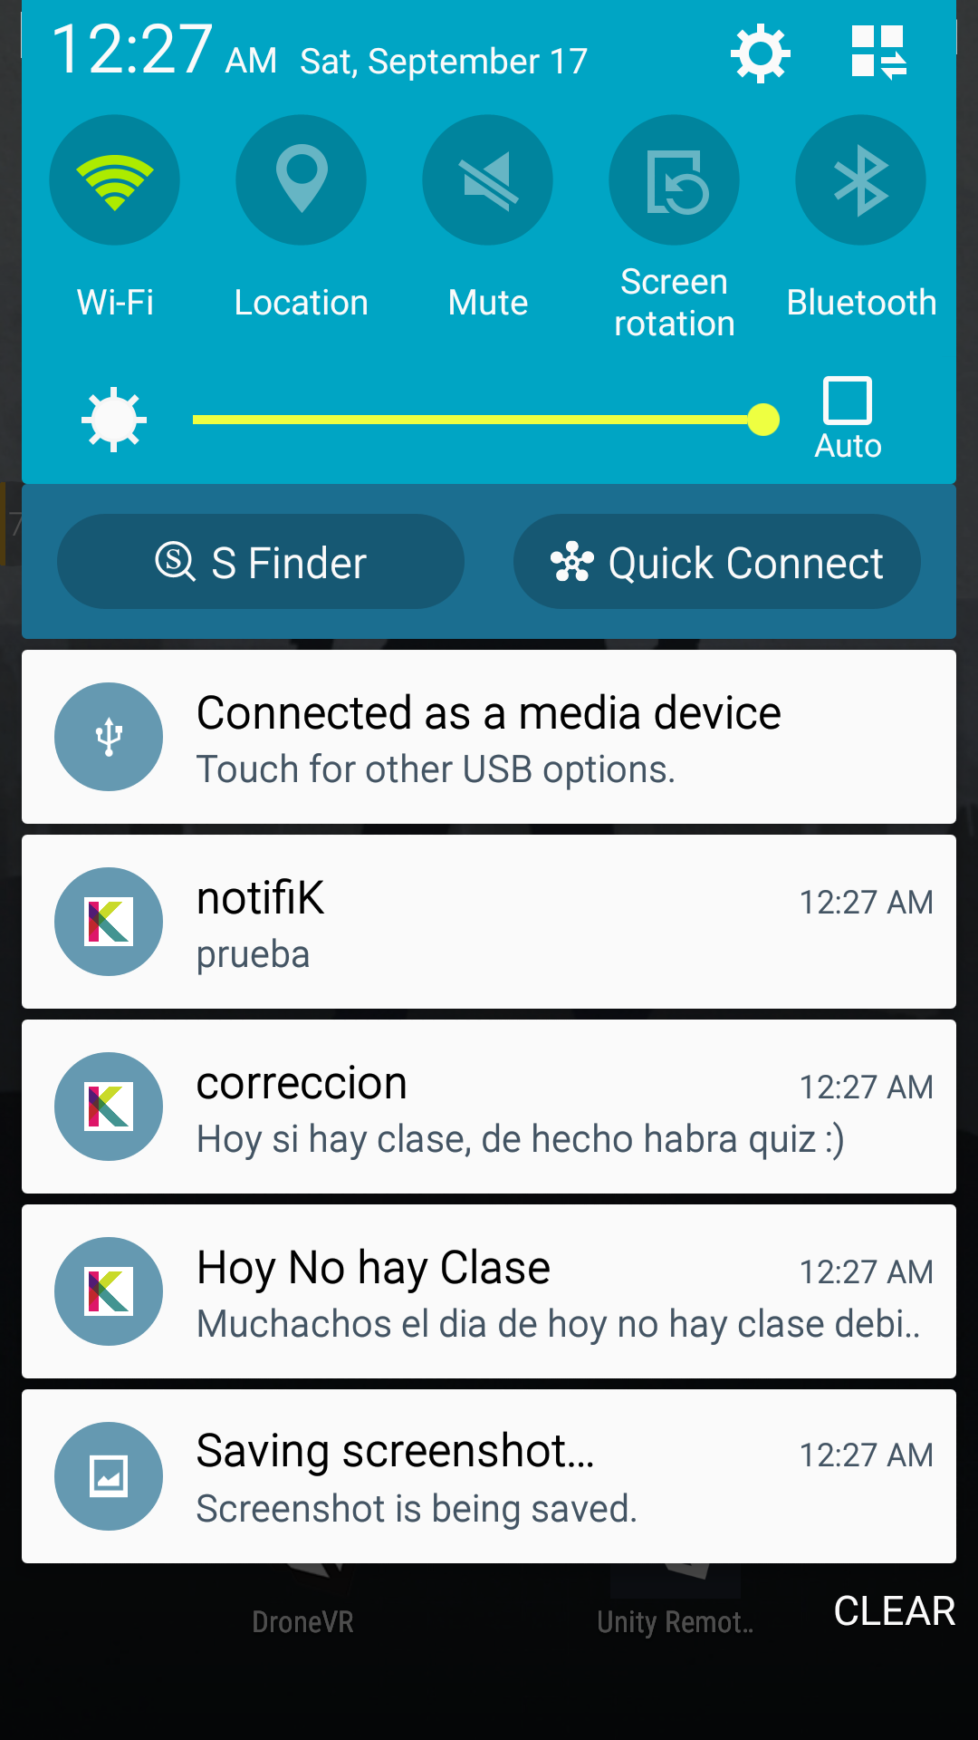
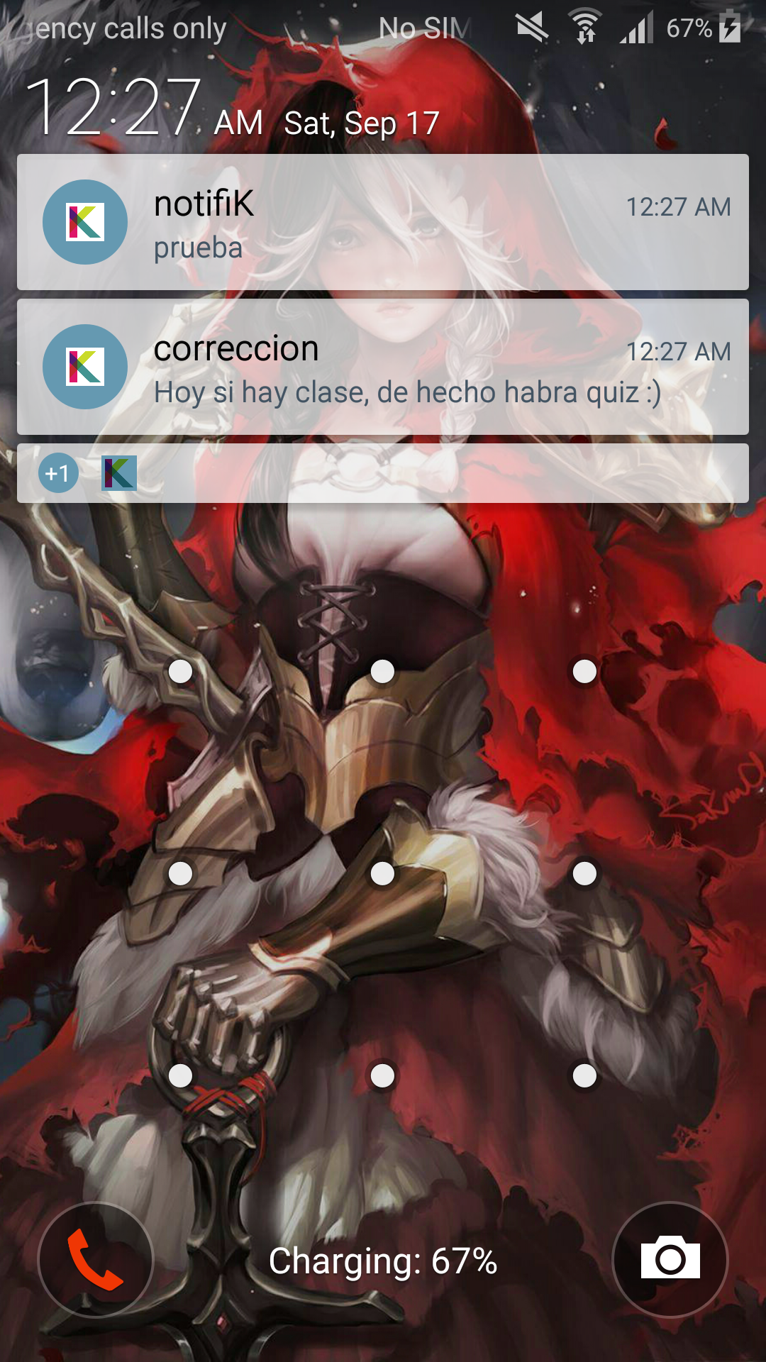

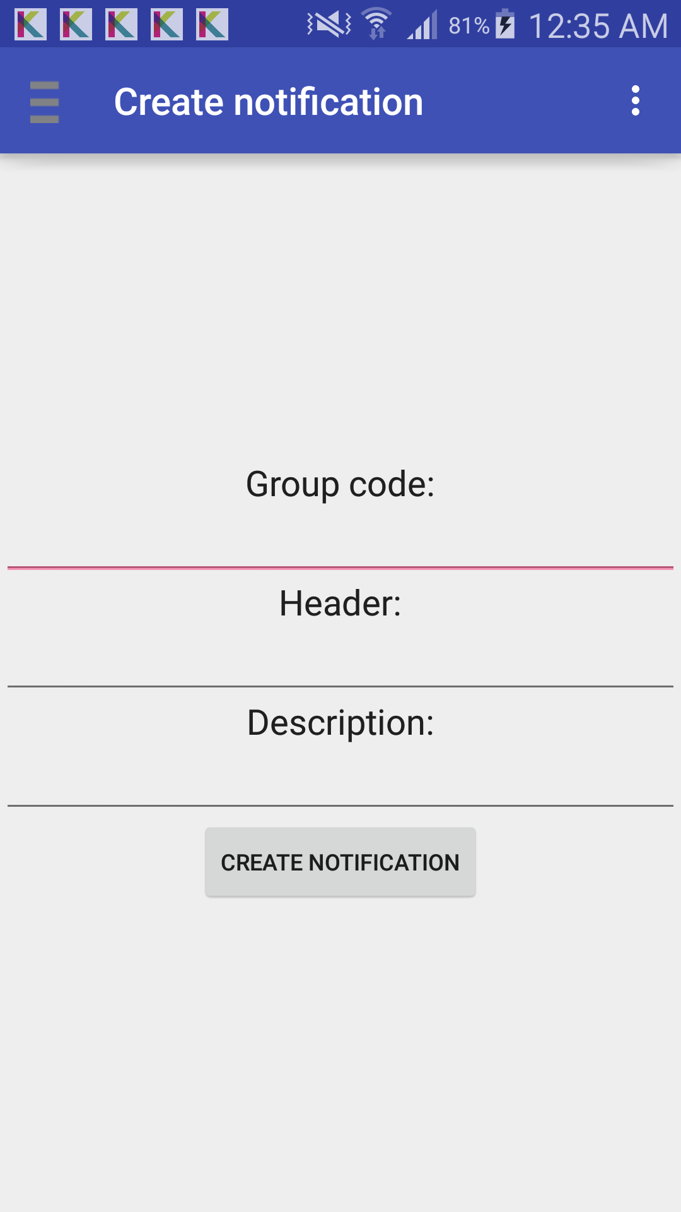
Entrega 3

